Experiment_0
$$x_{avg}= \frac{\sum_{i=1}^{N}{x_{i}}}{N}$$
ექსპერიმენტი 0 ცდომილება
x1 = | 2.1557
x2 = | 2.1499 | x𝑎𝑣𝑔 = | 2.14199
x3 = | 2.1492 | σ = | 0.016009056465
x4 = | 2.1406 | σm= | 0.0050625081619
$$σ= \sqrt{\frac{1}{N−1}\sum_{i=1}^{N}{{(x_{0}− x_{avg})}^{2}}}$$
x5 = | 2.1521 | x𝑎𝑣𝑔 + σ = | 2.15800
x6 = | 2.1430 | x𝑎𝑣𝑔 - σ = | 0.034291238857
x7 = | 2.1150
$$σ_{m}=\frac{σ}{\sqrt{N}}= \sqrt{\frac{\sum_{i=1}^{N}{{(x_{0}− x_{avg})}^{2}}}{N(N−1)}}$$
x8 = | 2.1555
x9 = | 2.1478
x10 = | 2.1111

Experiment_1
ექსპერიმენტი I თავისუფალი ვარდნა

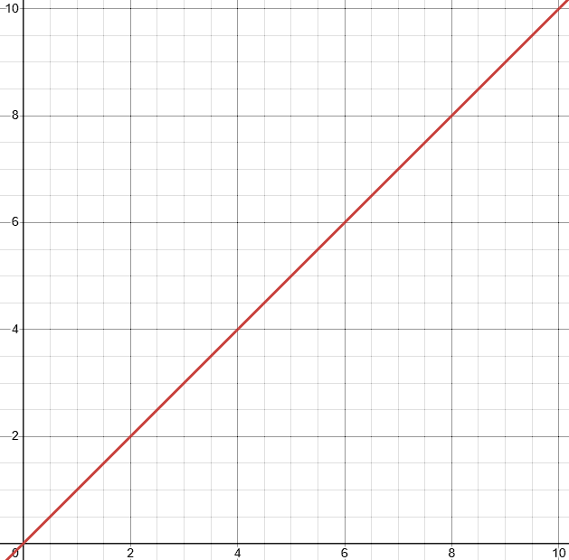
წინაღობის გარეშე
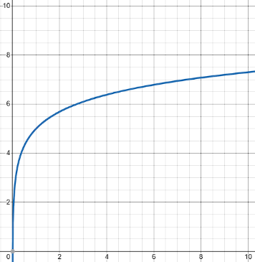
წინაღობით
 | მანძილი (მეტრი) | ცდა 1 t(წმ) | ცდა 2 t(წმ) | ცდა 3 t(წმ) | t (წმ) | ν (მ/წმ) | νf (მ/წმ) | g (მ/წმ2) | პასუხები: 1) მაქსიმალურად შევამციროთ ცდომილება. საწყისი სიჩქარე უნდა იყოს 0; 2) წინაღობის შედეგად აჩქარება შემცირდება;
 | 0.25 | 0.2260 | 0.2260 | 0.2250 | 0.226 | 1.108 | 2.216 | 9.789334
 | 0.5 | 0.3190 | 0.3200 | 0.3190 | 0.319 | 1.566 | 3.132 | 9.826947
 | 0.75 | 0.3910 | 0.3920 | 0.3900 | 0.391 | 1.918 | 3.836 | 9.811223
 | 1 | 0.4520 | 0.4510 | 0.4500 | 0.451 | 2.217 | 4.435 | 9.832793
 | 1.5 | 0.5573 | 0.5575 | 0.5491 | 0.555 | 2.704 | 5.409 | 9.774661
 |  |  |  |  |  |  |  |  | 3) როცა წინაღობის ძალა mg-ს გაუტოლდება; 4) ერთდროულად;
სიჩქარის დროზე დამოკიდებულობის გრაფიკი

 |  |  |  |  |  |  |  |  | gსაშ = 9.8070576 მ/წმ2

 |  |  |  |  |  |  |  |  | ცდომილება: 0.04076%

Experiment_2
პასუხები:
1) აჩქარება გაიზრდება 2-ჯერ;
2) აჩქარება შემცირდება 2-ჯერ;
3) აჩქარება გაიზრდება 2-ჯერ;
4) აჩქარება შემცირდება 4-ჯერ;
ექსპერიმენტი II ნიუტონის მეორე კანონი
D = | 0.4 მ |  | ცდა 1 t1 (წმ) | ცდა 2 t2 (წმ) | ცდა 3 t3 (წმ)
MC = | 0.520 | 20-900 (გრ) | 1.6780 | 1.6709 | 1.6662
MH = | 0.020 | 40-880 (გრ) | 1.2066 | 1.1961 | 1.2000
MT = | 0.920 | 4-1840 (გრ) | 1.7900 | 1.7900 | 1.7700
MF = | 0.360
MA = | 0.020 | I |  |  | II |  | III
MT = | 1.840 | t1 = | 1.6717 |  | t2 = | 1.2009 | t3 = | 1.7833
 |  | a1 = | 0.2863 |  | a2 = | 0.5547 | a3 = | 0.2516
 |  | a1თეორიული = | 0.2133 |  | a2თეორიული = | 0.4265 | a3თეორიული = | 0.2133
 |  | ცდომილება: | 34% |  | ცდომილება: | 30% | ცდომილება: | 18%

Experiment_3
ექსპერიმენტი III ხახუნის კოეფიციენტი

F_{ხახ} = µN
F_{სრ} = µ_{k}N
F^{max} = mg sinα = µmg cosα
ma = mg - µ_{k}N
 |  |  |  | ცდა 1 (წმ) | ცდა 2 (წმ) | ცდა 3 (წმ) | აჩქარება (მ/წმ2) | µk ხახუნის კოეფიციენტი | Fk ხახუნის ძალა (ნ)
 | ძელაკის წონა | 0.05 | კგ | 1.4676 | 1.4706 | 1.4693 | 0.556917 | 0.40139 | 0.19681
 |  | 0.06 | კგ | 0.9684 | 0.9764 | 0.9701 | 1.062812 | 0.40792 | 0.24002
 |  | 0.07 | კგ | 0.7984 | 0.8010 | 0.7968 | 1.562500 | 0.40545 | 0.27833
 |  |  |  |  |  |  |  | Fkსაშ = | 0.23839 | ურიკის საწყისი წონა: |  | 110გრ
პასუხები:
1) აშკარად ჩანს;
2) ექსპერიმენტის ცდომილება არ აღემატება 0.1%-ს;
3) არ შეიცვლება ხახუნის კოეფიციენტი, f(x) = µmg;
4) ამის შედეგად ცდომილება გაიზრდება;
5) µs არის მაქსიმალური მნიშვნელობა, µs > µk;
6) კი, როდესაც 2 სხეულის ზედაპირი თითქმის იდეალურად ბრტყელია/გაპრიალებულია, ხახუნის კოეფიციენტი ბევრად აღემატება 1-ს;
 |  |  |  |  |  |  |  |  |  |  | სიგრძე: | 50სმ
 |  |  |  |  |  |  |  |  |  | ცდომილება: |  | 0.1%

Experiment_5
ექსპერიმენტი V ბალისტიკური ქანქარა

mბურთი | 9.64 გრ | ექსპერიმენტი ციფრული წამზომით
Mძელი | 256.5 გრ |  | ცდა 1 | ცდა 2 | ცდა 3 | ცდა 4 | ცდა 5 | ცდა 6
Lძელი | 28.7 სმ | დრო (წმ) | 0.0200 | 0.0200 | 0.0200 | 0.0201 | 0.0200 | 0.0201
 |  | სიჩქარე V (მ/წმ) | 5.000 | 5.000 | 5.000 | 4.975 | 5.000 | 4.975 | Vსაშ = | 4.992 მ/წმ

 |  | ექსპერიმენტი ბალისტიკური ქანქარით
 |  |  | ცდა 1 | ცდა 2 | ცდა 3 | ცდა 4 | ცდა 5 | ცდა 6
 |  | გრადუსი θ (დახრა) | 6° | 6° | 6° | 5.5° | 5.8° | 6.1° | θსაშ = | 5.96°
$$v=\frac{m+M}{m}\sqrt{2gL(1−\cos{\text{θ}})}$$
პასუხები:
2) მეორე მეგობარი არის სწორი, რადგან ენერგიის დანაკარგს არ ვითვალისწინებთ, მხოლოდ პოტენციური ენერგიის ცვლილებას აქვს მნიშვნელობა და მთავარია პირველი მწვერვალი იყოს უმაღლესი, რომ დანარჩენებზე ეყოს პოტენციური ენერგია;
3) არადრეკადია, რადგან ხახუნის შედეგად ენერგია სითბურ ენერგიად გარდაიქმნება (წინააღმდეგ შემთხვევაში თვითმფრინავი არ გაჩერდება);
4)
ა) ქვევიდან ზევით ტყორცნისას ენერგიის ნაწილი დაიხარჯა ჰორიზონტალური ენერგიის ცვლილებაში, ამიტომ სიჩქარე ნაკლები იქნება ვიდრე ჰორიზონტალურში;
ბ) თუ ორივე ფოტორელე აღიქვამს ბურთს და თან ვიცით, რომ თავისუფალი ფრენის დროს ჰორიზონტალური სიჩქარე არ იცვლება, მაშინ გავლენა არ აქვს;

$$\frac{v_{0}−v_{f}}{v_{საშ}}=7.4\%$$

$$\frac{mv^{2}}{2}=0.117$$
$$\frac{m{v^{2}}_{ექსპ}}{2}=0.101$$

$$∆ E_{პროც}=14.7\%$$

Experiment_6
ექსპერიმენტი VI დრეკადი და არადრეკადი დაჯახება

 | დრეკადი დაჯახება |  | არადრეკადი დაჯახება
 | m (ერთნაირი მასა): | 0.518 კგ | m (ერთნაირი მასა): | 0.518 კგ
 | L (სიგრძე): | 0.40 მ | L (სიგრძე): | 0.40 მ
 | v1b (ურიკა 1-ის საწყისი სიჩქარე): | 6.3 მ/წმ | v1b (ურიკა 1-ის საწყისი სიჩქარე): | 21.3 მ/წმ
 | v2a (ურიკა 2-ის საბოლოო სიჩქარე): | 5.7 მ/წმ | v2a (ურიკა 2-ის საბოლოო სიჩქარე): | 16.7 მ/წმ
 | % სხვაობა v2a და v1b შორის: | 9.50% | % სხვაობა v2a და v1b შორის: | 3.90%
 | P1b (ურიკა 1-ის საწყისი იმპულსი): | 3.2634 კგ.მ/წმ | P1b (ურიკა 1-ის საწყისი იმპულსი): | 11.0334 კგ.მ/წმ
 | P2a (ურიკა 2-ის საბოლოო იმპულსი): | 2.9526 კგ.მ/წმ | P2a (ურიკა 2-ის საბოლოო იმპულსი): | 8.6506 კგ.მ/წმ
 | % სხვაობა P2a და P1b შორის: | 9.52% | % სხვაობა P2a და P1b შორის: | 21.6%
 | KE1b (ურიკა 1-ის საწყისი KE): | 10.27971 ჯ | KE1b (ურიკა 1-ის საწყისი KE): | 117.50571 ჯ
 | KE2a (ურიკა 2-ის საბოლოო KE): | 8.41491 ჯ | KE2a (ურიკა 2-ის საბოლოო KE): | 72.23251 ჯ
 | % სვაობა KE2a და KE1b შორის: | 18.14% | % სვაობა KE2a და KE1b შორის: | 38.52%

$$\% სხვაობა: \left|\frac{x_{2}−x_{1}}{x_{1}}\right|∗100$$

